表紙
（様式１） 小学校用参考様式

個別の教育支援計画

「個別の教育支援計画」とは
学校が中心となり、家庭、地域及び医療や福祉、保健、労働等の関係機関との連携を図りつつ、乳幼児期から学校卒業後までの長期的な視点に立って一貫した的確な教育的支援を行うために作成する支援計画です。
「個別の教育支援計画」の作成及び活用上の留意点
本計画の作成にあたっては、保護者のみならず、本人の参画を積極的に推進し、指導や支援の内容等について、できるだけ本人の意思も反映することが大切です。そうすることによって、本人が自分のことについて深く理解し、支援を受けることを肯定的に捉えることができるようになります。

 |  | ふりがな
 |  | 氏 名
 |  | 学校名 |  |  |  |  |  | 学校

 | 【確認欄】個別の教育支援計画の内容について確認しました。
 |  | １年生 |  |  | ２年生 |  |  | ３年生
 |  | 令和 |  | 年 | 令和 |  | 年 | 令和 |  | 年
 |  |  | 月 | 日 |  | 月 | 日 |  | 月 | 日
 | 保護者 確認
 | 学級担任 印
 | 校長 印
 |  | 4年生 |  |  | 5年生 |  |  | 6年生
 |  | 令和 |  | 年 | 令和 |  | 年 | 令和 |  | 年
 |  |  | 月 | 日 |  | 月 | 日 |  | 月 | 日
 | 保護者 確認
 | 学級担任 印
 | 校長 印

参考
個別の教育支援計画・個別の指導計画について

【作成対象児童】
特別な教育的ニーズのある児童生徒すべてが対象となります。校内支援委員会で協議し、診断や手帳等がなくても作成が必要と認められたケースにおいて、保護者と共通理解を図った児童について作成します。
①特別支援学級に在籍する児童（作成義務） ②通級指導教室に通う児童（作成義務） ③支援員を配置している児童（作成義務） ④通常の学級に在籍する特別な支援を必要とする児童（努力義務）

【個別の教育支援計画の作成・活用に当たってのポイント】
「個別の教育支援計画」は、作成することが目的でなく、全校で組織的、継続的に支援していくためのものであること、具体的な指導・支援をより充実させるためにあります。 児童が必要とする支援は様々であり、教科の学習や日常生活等多くの支援を必要とする場合や簡単な配慮事項だけでよい場合もあります。 また、全ての項目を記載する必要はなく、必要な項目から記載することとなります。記載できる段階でない場合や該当しない項目がある場合は、空欄となる場合があります。 記載に当たっては、「どのような課題があるのか」「得意なこと、伸ばしたいこと力は何か」「どのような支援が必要なのか」「有効な支援として引き継いでいかなければならないことは何か」等をしっかり押さえていくことが大切です。
 | □ 本人・保護者の意向や将来の希望などを十分踏まえていますか。
 | □ 学校、家庭、福祉、医療等の関係機関、それぞれ野役割分担を確認していますか。
 | □ 掲載内容を各教科等における「個別の指導計画」の作成に活用していますか。
 | □ 個人情報が、保護者の同意のもとで適切の扱われていますか。

【作成・評価・改善プロセス】
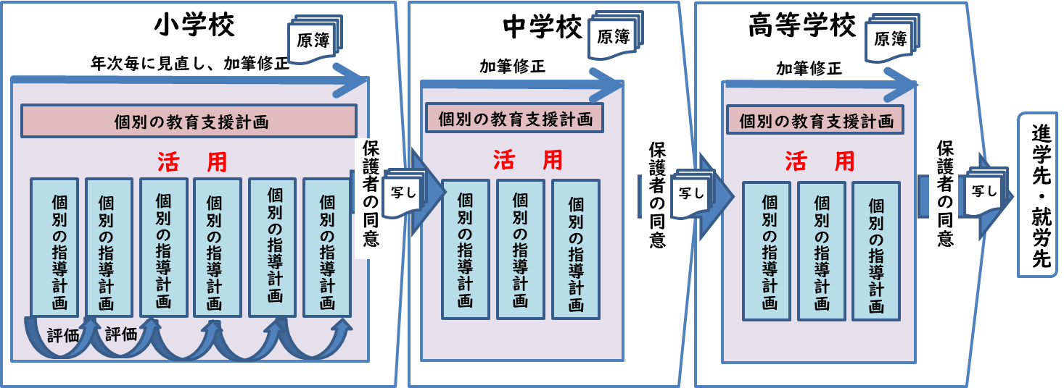
※ 「個別の教育支援計画」は、年度ごとに評価し、２～３年で見直します。 「個別の指導計画」は、学期ごとに評価し、1年ごとに見直します。

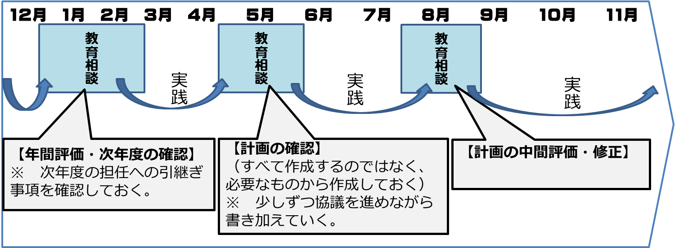
 | （例）年間の計画の作成や保護者との確認の流れ

 | （次年度引き続き支援を行う場合）前年度のうちに、保護者と支援目標を設定していくことが大切です。１月～２月にその年度の評価と次年度の目標設定を終え、４月には新学級担任が「個別の指導計画」の作成に取りかかる等、実態に応じて作成の手順を工夫することで、効率的な支援が期待できます。 しかし、作成する際には、保護者等と話し合って作成する必要がありますので、学年末の参観日や面談日等の来校時に時間設定をします。

【特別な配慮を必要とする児童の指導要録取扱い等について】
 | 特別支援学級に在籍している児童や通級による指導を受けている児童について、記載すべき事項が個別の指導計画に記載されている場合には、その写しを指導要録の様式に添付することをもって指導要録への記入に替えることもできます。 また、通常の学級に在籍しており、通級による指導の対象となっていない児童で、記載すべき事項が個別の指導計画に記載されている場合には、その写しを指導要録の様式に添付することをもって指導要録への記入に替えることもできます。 ① 特別支援学級在籍児童 特別支援学級在籍児童については、作成する個別の指導計画に指導要録の「総合所見及び指導上参考となる諸事項」に同じ記載内容がある場合には、個別の指導計画の写しを指導要録の様式に添付することをもって指導要録への記入に替えることも可能です。 ② 通級による指導を受けている児童 通級による指導を受けている児童については、「通級による指導を受けた学校名」「通級による指導の授業時数」「指導期間」「指導の内容や結果」等を「総合所見及び指導上参考となる諸事項」に記載します。 なお、通級による指導を受けている児童について作成する「自立活動の個別の指導計画」に指導要録の指導に関する記録と共通する記載事項がある場合には、自立活動の個別の指導計画及び通級による指導に係る特別の教育課程の写しを指導要録の様式に添付することをもって指導要録への記入に替えることも可能となります。
 | 【小学校、中学校、高等学校及び特別支援学校等における児童生徒の学習評価及び指導要録の改善について（平成３1年文部科学省初等中等教育局長通知）より】

【個別の教育支援計画の保存及び管理について】
 | ① 記載情報の漏えいや紛失に十分留意し、管理責任者である校長が適切に保存・管理する。 ② ５年間保存されることが文書管理上望ましいこと（指導要録の指導に関する記録の保存期間を参考と する。 ③ 作成した原籍校に原本を保存し、保護者の同意を得た上で、写しを引継ぎます。
 | 【学校教育法施行規則の一部を改正する省令の施行について（平成３０年文部科学省初等中等教育局長通知）より】
 | ※ 原則、引継ぎは写しを通して行いますが、原本を保護者に引き継ぐ場合もあります。その場合は、確実に 写しを学校に保管しておきます。

教支・様式(合理的配慮サポートシート）
「合理的配慮」合意形成サポートシート（試案）
このシートは学校と保護者が子どもの障がいによる学習上又は生活上の困難さを解消するために必要となる合理的配慮の内容及び提供方法について合意形成することをサポートするためのシートです。

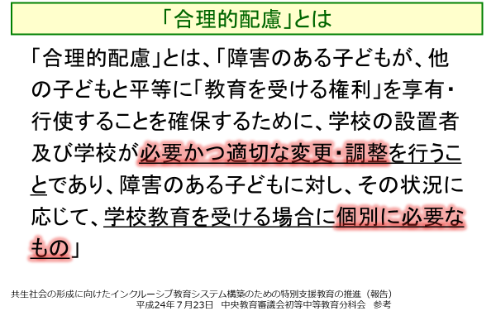
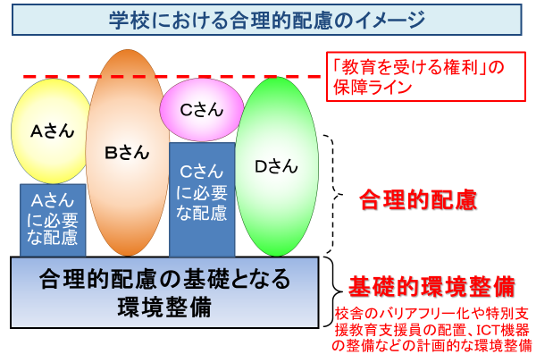
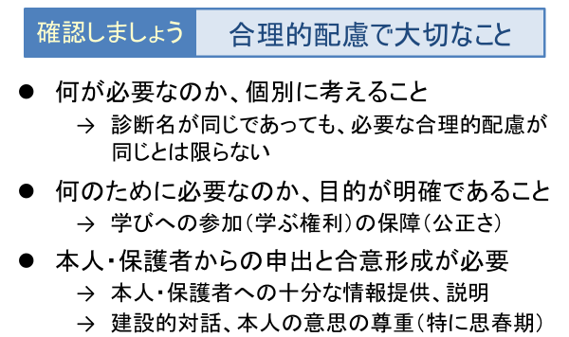
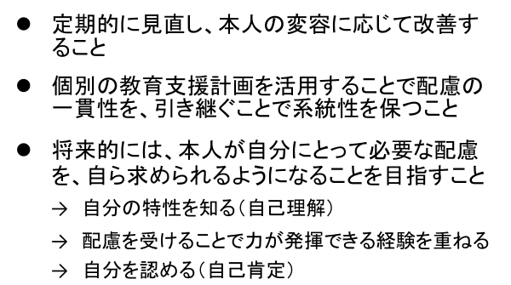
こちらも
ご覧ください
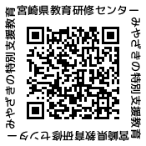



参考になる事例はこちら
国立特別支援教育総合研究所
「インクルＤＢ」

実態把握１ | 合理的配慮の内容と提供方法（どんな場面で、どんな配慮を、誰が、どのように提供しますか。） |  |  |  |  |  |  |  | 合理的配慮の効果の確認（合理的配慮によって本人の 困難さが軽減したり解消したりしていますか。）
本人の特徴（どんなことが苦手ですか。どんなことが得意ですか。何に興味がありますか。）
 |  |  |  |  | 場面 | 配慮の内容 | 提供者 | 提供する際の留意点など
 |  |  |  |  |  |  |  |  |  | 期 日 ： 令和 年 月 日

 |  | 合理的配慮１ |  |  |  |  |  |  |  | 出席者：

 |  | □ | 合意形成 |  |  |  |  |  |  | 確認の結果

 |  |  |  |  | 場面 | 配慮の内容 | 提供者 | 提供する際の留意点など

 |  |  |  |  |  |  |  |  |  | 合理的配慮の見直し （ ）有り ・ （ ）なし
 |  | 合理的配慮２ |  |  |  |  |  |  |  | 「有り」の場合、見直した内容

 |  | □ | 合意形成

 |  |  |  |  | 場面 | 配慮の内容 | 提供者 | 提供する際の留意点など

 |  |  |  |  |  |  |  |  |  |  | □ | 合意形成
 |  | 合理的配慮３ |  |  |  |  |  |  | □ | 見直した結果を「個別の教育支援計画」に記録しました。
 |  |  |  |  |  |  |  |  |  |  |  |  | ■
 |  | □ | 合意形成 |  |  |  |  |  |  |  |  |  | □
実態把握２ |  |  |  |  |  |  |  |  |  | 期 日 ： 令和 年 月 日
本人のニーズ（学校のどんな場面で、どんなことに困難さがありますか。）
 |  |  |  |  |  |  |  |  |  | 出席者：
 |  |  |  |  | 場面 | 配慮の内容 | 提供者 | 提供する際の留意点など
 |  |  |  |  |  |  |  |  |  | 確認の結果

 |  | 合理的配慮４

 |  | □ | 合意形成

 |  |  |  |  |  |  |  |  |  | 合理的配慮の見直し （ ）有り ・ （ ）なし
 |  |  |  |  |  |  |  |  |  | 「有り」の場合、見直した内容
 |  |  |  |  | 場面 | 配慮の内容 | 提供者 | 提供する際の留意点など

 |  | 合理的配慮５

 |  | □ | 合意形成

 |  |  |  |  |  |  |  |  |  |  | □ | 合意形成
 |  |  | □ | 合理的配慮の内容を「個別の教育支援計画」に記録しました。 |  |  |  |  | □ | 見直した結果を「個別の教育支援計画」に記録しました。

個指表紙
（様式２） 小学校参考様式

個別の指導計画

個々の児童の実態に応じて適切な指導を行うために学校で作成されるものです。
個別の指導計画は、教育課程を具体化し、障がいのある児童一人一人の指導目標、指導内容及び指導方法を明確にして、きめ細やかに指導するために作成されます。個別の指導計画は、各教職員の共通の理解の下に、児童一人一人に応じた指導を一層進めるためのものである。
よって、個別の指導計画の作成の手順や様式は、それぞれの学校が児童の実態や各教科や自立活動等の特質を踏まえて、指導上最も効果が上がるように工夫して作成することが大切です。

 | 氏 名
 | 学校名 | 学校

自立活動指導計画
個別の指導計画（自立活動の指導） |  |  |  |  |  |  |  |  |  | 【 |  |  |  |  |  | 】 | 学校 | 作成日 |  |  | 令和 |  | 年 |  | 月 |  | 日
 |  |  |  |  |  |  |  |  |  |  |  |  |  |  |  |  |  | 作成者

ふりがな |  |  |  |  |  |  |  |  |  |  |  |  |  | 性別 |  | 生年月日 |  |  |  |  |  |  |  | 学年学級
氏 名 |  |  |  |  |  |  |  |  |  |  |  |  |  |  |  | 平成 |  |  | 年 |  |  | 月 | 日 |  |  | 年 |  | 組

実態把握 |  | ※ 「障がいの状態（種類・程度・診断等）」「発達や経験の程度」「興味・関心」「長所やよさ」「生活や学習」などのついての記載します。 ※ どのような時に困難さを示すのか（困っていること）、どのような場面で主体的に（意欲的に）学んでいたのか、それらの理由を振り返ると実態が見えてきます。

学習上・生活上の課題と長所やよさを整理して、中心的な課題を考える
 | 健康の保持 |  |  |  |  |  | 心理的な安定 |  |  |  |  | 人間関係の形成 |  | 環境の把握 |  |  |  |  |  | 身体の動き |  |  |  |  | コミュニケーション
 |  | （1）生活のリズムや生 活習慣の形成に関 すること |  |  |  |  |  | （1）情緒の安定に関す ること |  |  |  |  | （1）他者とのかかわり の基礎に関するこ と。 |  | （1）保有する感覚の活 用に関すること。 |  |  |  |  |  | （1）姿勢と運動・動作の 基本的技能に関する こと |  |  |  |  | （1）コミュニケーション の基礎的能力に 関すること |  |  | ■

 |  | （2）病気の状態の理解 と生活管理に関す ること |  |  |  |  |  | （2）状況の理解と変化 への対応に関する こと |  |  |  |  | （2）他者の意図や感情 の理解に関するこ と。 |  | （2）感覚や認知の特性 についての理解と 対応に関すること |  |  |  |  |  | （2）姿勢保持と運動・動 作の補助的手段の 活用に関すること |  |  |  |  | （2）言語の受容と表出 に関すること

 |  | （3）身体各部の状態の 理解と養護に関す ること |  |  |  |  |  | （3）障害による学習上 又は生活上の困難 を改善・克服する意 欲に関すること |  |  |  |  | （3）自己の理解と行動 の調整に関するこ と。 |  | （3）感覚の補助及び代 行手段の活用に関 すること。 |  |  |  |  |  | （3）日常生活に必要な 基本動作に関する こと |  |  |  |  | （3）言語の形成と活用 に関すること

 |  | （4）障害の特性の理解 と生活環境の調整 に関すること |  |  |  |  |  |  |  |  |  |  | （４）集団への参加の基 礎に関すること。 |  | （4）感覚を総合的に活 用した周囲の状況 についての把握と 状況に応じた行動 に関すること |  |  |  |  |  | （4）身体の移動能力に 関すること |  |  |  |  | （4）コミュニケーション 手段の選択と活用 に 関すること

 |  | （5）健康状態の維持・ 改善に関すること |  |  |  |  |  |  |  |  |  |  |  |  | （5）認知や行動の手掛 かりになる概念の 形成に関すること |  |  |  |  |  | （5）作業に必要な動作 と円滑な遂行に関 すること |  |  |  |  | （5）状況に応じたコミュ ニケーションに関す ること

※選定された項目を関連付け具体的な指導内容を設定
 | 長期目標 （年間目標）

※通級による指導の長期目標は、終了に係る到達目標
 | 前期 |  | 短期目標
 |  |  | 具体的な 指導内容
 |  |  | 具体的な 指導場面 （誰が、いつ、どこで）
 |  |  | 評価
 | 後期 |  | 短期目標
 |  |  | 具体的な 指導内容
 |  |  | 具体的な 指導場面 （誰が、いつ、どこで）
 |  |  | 評価
 | 次年度への 引継ぎ

 |  |  | １ 知的障がい | 20 | 4 | 1 |  |  | なし |  | 作成済み
 |  |  | ２ 自閉症・情緒障がい | 21 | 5 | 2 |  |  | 申請中 |  | 今年度中に作成 |  |  |  |  |  |  |  |  |  |  |  |  |  |  |  | 男
 |  |  | ３ その他 | 22 | 6 | 3 |  |  | Ａ |  | 作成予定なし |  |  |  |  |  |  |  |  |  |  |  |  |  |  |  | 女
 |  |  |  | 23 | 7 | 4 |  |  | Ｂ１
 |  |  |  |  | 8 | 5 |  |  | Ｂ２
 |  |  | 在 |  | 9 | 6
 |  |  |  |  | 10 | 7 |  |  | なし
 |  |  |  |  | 11 | 8 |  |  | 申請中
 |  |  | IQ |  | 12 | 9 |  |  | １級
 |  |  | 全検査IQ |  | 1 | 10 |  |  | ２級
 |  |  |  |  | 2 | 11 |  |  | ３級
 |  |  |  |  | 3 | 12 |  |  | ４級
 |  |  |  |  |  | 13 |  |  | ５級
 |  |  |  |  |  | 14 |  |  | ６級
 |  |  |  |  |  | 15 |  |  | １種１級
 |  |  |  |  |  | 16 |  |  | １種２級
 |  |  | なし |  |  | 17 |  |  | １種３級
 |  |  | 言語障がい |  |  | 18 |  |  | １種４級
 |  |  | 情緒障がい |  |  | 19 |  |  | １種５級
 |  |  | 難聴 |  |  | 20 |  |  | １種６級
 |  |  | ＬＤ・ＡＤＨＤ |  |  | 21 |  |  | ２種１級
 |  |  |  |  |  | 22 |  |  | ２種２級
 |  |  |  |  |  | 23 |  |  | ２種３級
 |  |  |  |  |  | 24 |  |  | ２種４級
 |  |  |  |  |  | 25 |  |  | ２種５級
 |  |  |  |  |  | 26 |  |  | ２種６級
 |  |  |  |  |  | 27
 |  |  |  |  |  | 28 |  |  | 通常の学級適
 |  |  |  |  |  | 29 |  |  | 特別支援学級（知的）適
 |  |  |  |  |  | 30 |  |  | 特別支援学級（自・情）適
 |  |  |  |  |  | 31 |  |  | 特別支援学校適
 |  |  |  |  |  | 32
 |  |  |  |  |  | 33
 |  |  |  |  |  | 34
 |  |  |  |  |  | 35
 |  |  |  |  |  | 36
 |  |  |  |  |  | 37
 |  |  |  |  |  | 38
 |  |  |  |  |  | 39
 |  |  |  |  |  | 40
 |  |  |  |  |  | 41
 |  |  |  |  |  | 42
 |  |  |  |  |  | 43
 |  |  |  |  |  | 44
 |  |  |  |  |  | 45
 |  |  |  |  |  | 46
 |  |  |  |  |  | 47
 |  |  |  |  |  | 48
 |  |  |  |  |  | 49
 |  |  |  |  |  | 50
 |  |  |  |  |  | 51
 |  |  |  |  |  | 52
 |  |  |  |  |  | 53
 |  |  |  |  |  | 54
 |  |  |  |  |  | 55
 |  |  |  |  |  | 56
 |  |  |  |  |  | 57
 |  |  |  |  |  | 58
 |  |  |  |  |  | 59
 |  |  |  |  |  | 60
 |  |  |  |  |  | 61
 |  |  |  |  |  | 62
 |  |  |  |  |  | 63
 |  |  |  |  |  | 64
 |  |  |  |  |  | 65
 |  |  |  |  |  | 66
 |  |  |  |  |  | 67
 |  |  |  |  |  | 68
 |  |  |  |  |  | 69
 |  |  |  |  |  | 70
 |  |  |  |  |  | 71
 |  |  |  |  |  | 72
 |  |  |  |  |  | 73
 |  |  |  |  |  | 74
 |  |  |  |  |  | 75
 |  |  |  |  |  | 76
 |  |  |  |  |  | 77
 |  |  |  |  |  | 78
 |  |  |  |  |  | 79
 |  |  |  |  |  | 80
 |  |  |  |  |  | 81
 |  |  |  |  |  | 82
 |  |  |  |  |  | 83
 |  |  |  |  |  | 84
 |  |  |  |  |  | 85
 |  |  |  |  |  | 86
 |  |  |  |  |  | 87
 |  |  |  |  |  | 88
 |  |  |  |  |  | 89
 |  |  |  |  |  | 90
 |  |  |  |  |  | 91
 |  |  |  |  |  | 92
 |  |  |  |  |  | 93
 |  |  |  |  |  | 94
 |  |  |  |  |  | 95
 |  |  |  |  |  | 96
 |  |  |  |  |  | 97
 |  |  |  |  |  | 98
 |  |  |  |  |  | 99
 |  |  |  |  |  | 100
 |  |  |  |  |  | 101
 |  |  |  |  |  | 102
 |  |  |  |  |  | 103
 |  |  |  |  |  | 104
 |  |  |  |  |  | 105
 |  |  |  |  |  | 106
 |  |  |  |  |  | 107
 |  |  |  |  |  | 108
 |  |  |  |  |  | 109
 |  |  |  |  |  | 110
 |  |  |  |  |  | 111
 |  |  |  |  |  | 112
 |  |  |  |  |  | 113
 |  |  |  |  |  | 114
 |  |  |  |  |  | 115
 |  |  |  |  |  | 116
 |  |  |  |  |  | 117
 |  |  |  |  |  | 118
 |  |  |  |  |  | 119
 |  |  |  |  |  | 120
 |  |  |  |  |  | 121
 |  |  |  |  |  | 122
 |  |  |  |  |  | 123
 |  |  |  |  |  | 124
 |  |  |  |  |  | 125
 |  |  |  |  |  | 126
 |  |  |  |  |  | 127
 |  |  |  |  |  | 128
 |  |  |  |  |  | 129
 |  |  |  |  |  | 130
 |  |  |  |  |  | 131
 |  |  |  |  |  | 132
 |  |  |  |  |  | 133
 |  |  |  |  |  | 134
 |  |  |  |  |  | 135
 |  |  |  |  |  | 136
 |  |  |  |  |  | 137
 |  |  |  |  |  | 138
 |  |  |  |  |  | 139
 |  |  |  |  |  | 140
 |  |  |  |  |  | 141
 |  |  |  |  |  | 142
 |  |  |  |  |  | 143
 |  |  |  |  |  | 144
 |  |  |  |  |  | 145
 |  |  |  |  |  | 146
 |  |  |  |  |  | 147
 |  |  |  |  |  | 148
 |  |  |  |  |  | 149
 |  |  |  |  |  | 150
 |  |  |  |  |  | 151
 |  |  |  |  |  | 152
 |  |  |  |  |  | 153
 |  |  |  |  |  | 154
 |  |  |  |  |  | 155
 |  |  |  |  |  | 156
 |  |  |  |  |  | 157
 |  |  |  |  |  | 158
 |  |  |  |  |  | 159
 |  |  |  |  |  | 160

